Sheet1
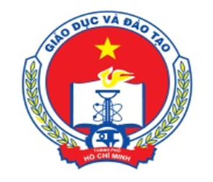

DANH SÁCH THI VÒNG 1 CUỘC THI VÔ ĐỊCH TIN HỌC VĂN PHÒNG IC3 SPARK
 | Ngày thi: | 16/01/2016 (Thứ Bảy)
 | Số ca thi: | 04 Ca
 | Địa điểm | Trường Tiểu học Trần Quốc Tuấn
 |  | 19 Cộng Hoà, Phường 12, Quận Tân Bình

 |  | Ca Thi | Giờ tập trung | Giờ đón con
 |  | Ca 1 | 7:30:00 | 09:00
 |  | Ca 2 | 10:00:00 | 11:40:00
 |  | Ca 3 | 13:30:00 | 15:00:00
 |  | Ca 4 | 16:00:00 | 17:30:00

STT | Họ và tên HS |  | Ngày tháng năm sinh | Lớp | Trường | Quận/ Huyện | SBD | Phòng thi | Ca thi
...

